貸款計算
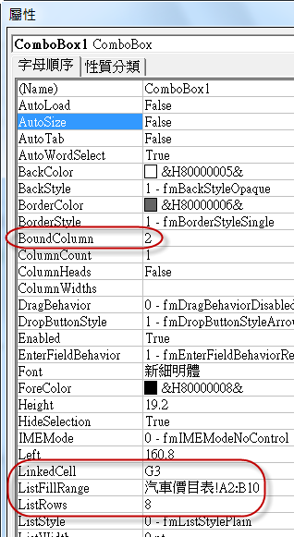
 | 汽車貸款精算師
 | 車款 |  | 定價 | NT$400,000

連結儲存格 | 自備款比例 |  | 貸款金額 | NT$340,000 | 連結儲存格
FALSE |  | NT$60,000 | 貸款利率 | 5.50% | 5500
TRUE |  |  | 還款期數 | 24
FALSE |  |  | 每月還款金額 | ($14,993)
 | 選購 |  | 每月收入 | 40,000
TRUE |  | 20,000 | 這個月還剩這些錢可用喔
TRUE |  | 15,000 | $25,007

 | 自備款應付 | NT$95,000

 | 常用屬性說明
 | Caption | 物件標題(例：10%、天窗)
 | LinkedCell | 連結的儲存格
 | ListFillRange | 下拉式方塊來源範圍(無法以滑鼠選取工作表中的範圍，需自行輸入)
下拉式方塊 | BoundColumn | 連結儲存格要顯示第幾欄的資料
 | ColumnCount | 下拉式方塊要顯示幾欄的資料

D6也可寫成 | =IF(G3=0,0,IF(B6,10%,IF(B7,15%,20%))*G3)
或 | =SUM(B6*10%,B7*15%,B8*20%)*G3

